Sheet1
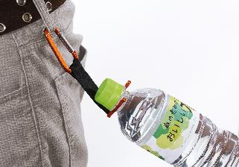
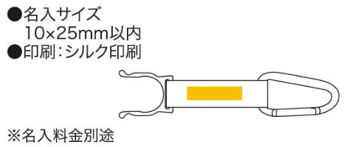
提 案 書

カラビナボトルホルダー |  | 参考上代 | ¥140 | 販売価格
 |  | （税別） |  | （税別）
【JAN】 | 4562121884069
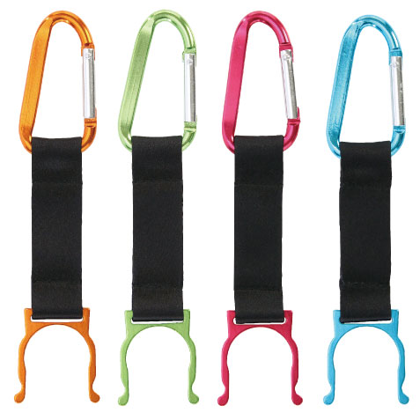 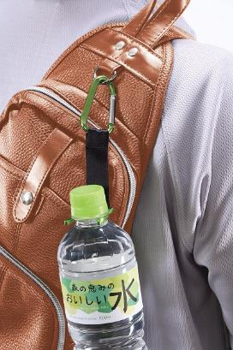 |  |  | 【商品番号】 6349 【本体サイズ】 155×30×7mm・12ｇ 【パッケージサイズ】 170×50×8mm・14ｇ 【個装形態】 ポリ袋入 【色・柄】 ブルー・グリーン・オレンジ・ピンク（色指定不可） 【材質】 アルミ・ポリエステル 【入数】 200 【商品説明】 ＰＥＴボトルの首にひっかけるベルトタイプのボトルホルダー 【生産国】 中国

